Warning
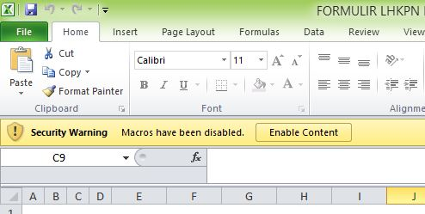
PASTIKAN BAHWA ANDA MENGGUNAKAN MICROSOFT EXCEL FOR WINDOWS UNTUK MEMBUKA FORMULIR LHKPN EXCEL INI
DAN
AKTIFKAN FUNGSI MACROS PADA APLIKASI MICROSOFT EXCEL ANDA (ENABLE MACROS)

